Trang_bìa
Posts and Telecommunications Institute of Technology |  |  |  |  |  |  | Thiết kế |  | Tài liệu phát triển |  | Tên hệ thống |  |  | Ứng dụng web bán balo online |  |  |  | Người tạo |  | DLQBao | Ngày tạo |  | 30/9/2023
 |  |  |  |  |  |  |  |  |  |  |  |  |  |  |  |  |  | Người cập nhật |  |  | Ngày cập nhật
 |  |  |  |  |  |  |  |  |  |  | Màn hình (ID) |  |  | Sign_up |  | Màn hình (Tên) |  | Tạo tài khoản mới

 | WEBSITE BAN BALO ONLINE Tài liệu phát triển hệ thống

 | Version 1.0

 |  |  |  |  |  |  |  |  |  | 1. Mục đích |  |  |  | 7. Giao diện màn hình
 |  |  |  |  |  |  |  |  |  | 2. Giới hạn hoạt động |  |  |  | 8. Danh sách hạng mục
 |  |  |  |  |  |  |  |  |  | 3. Giới hạn hệ thống |  |  |  | 9. Khái quát chức năng
 |  |  |  |  |  |  |  |  |  | 4. Chức năng liên quan |  |  |  | 10. Xử lý chi tiết
 |  |  |  |  |  |  |  |  |  | 5. Không bao gồm
 |  |  |  |  |  |  |  |  |  | 6. Sơ đồ

Posts and Telecommunications Institute of Technology |  |  |  |  |  |  | Thiết kế |  | Tài liệu phát triển |  | Tên hệ thống |  |  | Ứng dụng web bán balo online |  |  |  | Người tạo |  | DLQBao | Ngày tạo |  | 30/9/2023
 |  |  |  |  |  |  |  |  |  |  |  |  |  |  |  |  |  | Người cập nhật |  |  | Ngày cập nhật
 |  |  |  |  |  |  |  |  |  |  | Màn hình (ID) |  |  | Sign_up |  | Màn hình (Tên) |  | Tạo tài khoản mới

 | Lịch sử chỉnh sửa

 | Ver |  | Ngày cập nhật |  |  | Nội dung cập nhật |  |  |  |  |  |  |  | Người cập nhật
 |  |  |  |  |  |  |  |  |  |  |  |  |  |  | Ngày duyệt |  | Người duyệt |  | Ngày duyệt |  |  | Người duyệt
 | 1 |  | 30/9/2023 |  |  | Tạo mới |  |  |  |  |  |  |  | DLQBao

Posts and Telecommunications Institute of Technology |  |  |  |  |  |  | Thiết kế |  | Tài liệu phát triển |  | Tên hệ thống |  |  | Ứng dụng web bán balo online |  |  |  | Người tạo |  | DLQBao | Ngày tạo |  | 30/9/2023
 |  |  |  |  |  |  |  |  |  |  |  |  |  |  |  |  |  | Người cập nhật |  |  | Ngày cập nhật
 |  |  |  |  |  |  |  |  |  |  | Màn hình (ID) |  |  | Sign_up |  | Màn hình (Tên) |  | Tạo tài khoản mới

 | 1. Mục đích
 |  | - Dùng để tạo tài khoản mới cho user
 |  | - Quản lý nhập đầy đủ thông tin cần thiết
 |  | - Sau khi nhất nút hoàn tất, hệ thống sẽ kiểm tra
 |  |  | + Trường hợp phát sinh lỗi, hệ thống sẽ thông báo lỗi cho người dùng tại màn hình này.
 |  |  | + Nếu hoàn tất tạo tài khoản, hệ thống chuyển lại màn login

 | 2. Giới hạn hoạt động
 |  | Không có

 | 3. Giới hạn hệ thống
 |  | Không có

 | 4. Chức năng liên quan
 |  | Không có

 | 5. Không bao gồm
 |  | Không có

Posts and Telecommunications Institute of Technology |  |  |  |  |  |  | Thiết kế |  | Tài liệu phát triển |  | Tên hệ thống |  |  | Ứng dụng web bán balo online |  |  |  | Người tạo |  | DLQBao | Ngày tạo |  | 30/9/2023
 |  |  |  |  |  |  |  |  |  |  |  |  |  |  |  |  |  | Người cập nhật |  |  | Ngày cập nhật
 |  |  |  |  |  |  |  |  |  |  | Màn hình (ID) |  |  | Sign_up |  | Màn hình (Tên) |  | Tạo tài khoản mới

 | 6. Sơ đồ
Màn hình Sign up

Khởi động
hệ thống

Màn hình Login
User

 | Table

 |  |  | № | Loại | Tên |  |  |  |  |  |  | I/O | Ghi Chú
 |  |  | 1 | M | User |  |  | Table quản lý người dùng |  |  |  | I

 |  |  |  | ※ Loại (M: Master / T: Transaction table / Ⅰ: INI file / W: work table / V: view / S: stored procedures / L: SQL loader / F: file)

Thiết_kế
Posts and Telecommunications Institute of Technology |  |  |  | Thiết kế |  | Tài liệu phát triển |  |  |  |  | Tên hệ thống |  | Ứng dụng web bán balo online |  |  | Người tạo | DLQBao | Ngày tạo | 30/9/2023
 |  |  |  |  |  |  |  |  |  |  |  |  |  |  |  | Người cập nhật |  | Ngày cập nhật
 |  |  |  |  |  |  |  |  |  |  | Màn hình (ID) |  | Sign_up |  | Màn hình (Tên) | Tạo tài khoản mới

 | 7. Giao diện |  |  |  |  |  |  |  |  | *Hình giao diện chính

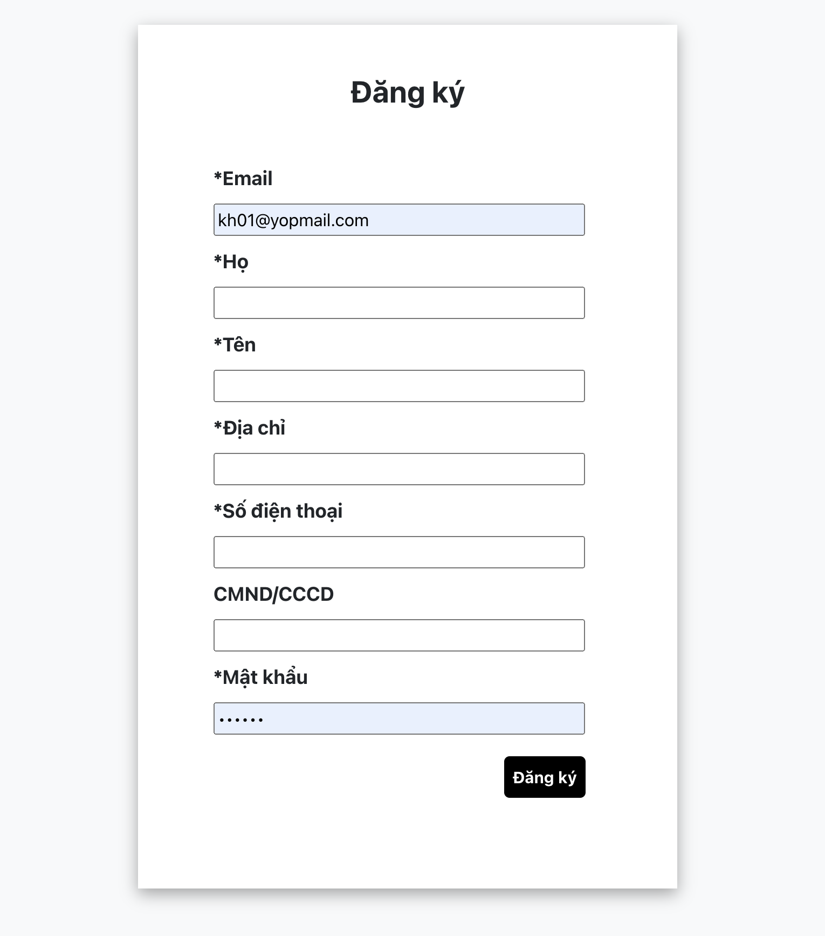

Posts and Telecommunications Institute of Technology |  |  |  | Thiết kế |  | Tài liệu phát triển |  |  |  |  | Tên hệ thống |  | Ứng dụng web bán balo online |  |  | Người tạo | DLQBao | Ngày tạo | 30/9/2023
 |  |  |  |  |  |  |  |  |  |  |  |  |  |  |  | Người cập nhật |  | Ngày cập nhật
 |  |  |  |  |  |  |  |  |  |  | Màn hình (ID) |  | Sign_up |  | Màn hình (Tên) | Tạo tài khoản mới

 | 8. Danh sách hạng mục

 |  | [Vùng hiển thị cố định]
 |  | № | Tên hạng mục |  | Control |  |  |  | Nội dung hiển thị |  |  |  |  |  | Ý nghĩa
 |  | 1 | Email |  | TextView |  |  |  | Email |  |  |  |  |  | Mô tả nội dung nhập cho người dùng
 |  | 2 | First name |  | TextView |  |  |  | First name |  |  |  |  |  | Mô tả nội dung nhập cho người dùng
 |  | 3 | Last name |  | TextView |  |  |  | Last name |  |  |  |  |  | Mô tả nội dung nhập cho người dùng
 |  | 4 | Address |  | TextView |  |  |  | Address |  |  |  |  |  | Mô tả nội dung nhập cho người dùng
 |  | 5 | Phone number |  | TextView |  |  |  | Phone number |  |  |  |  |  | Mô tả nội dung nhập cho người dùng
 |  | 6 | CMND/CCCD |  | TextView |  |  |  | CMND/CCCD |  |  |  |  |  | Mô tả nội dung nhập cho người dùng
 |  | 7 | Password |  | TextView |  |  |  | Password |  |  |  |  |  | Mô tả nội dung nhập cho người dùng
 |  | [Vùng nhập]
 |  | № | Tên hạng mục | Loại dữ liệu | Độ dài |  | Bắt buộc |  |  | I/O | Control | Format |  | Ghi chú
 |  | 1 | Email |  | 100 |  |  | Y |  | In | EditText
 |  | 2 | First name |  | 100 |  |  | Y |  | In | EditText
 |  | 3 | Last name |  | 100 |  |  | Y |  | In | EditText
 |  | 4 | Address |  | 100 |  |  | Y |  | In | EditText
 |  | 5 | Phone number |  | 10 |  |  | Y |  | In | EditText
 |  | 6 | CMND/CCCD |  | 12 |  |  | N |  | In | EditText
 |  | 7 | Password |  | 100 |  |  | Y |  | In | EditText
 |  | [Vùng nút]

Posts and Telecommunications Institute of Technology |  |  |  | Thiết kế |  | Tài liệu phát triển |  |  |  |  | Tên hệ thống |  | Ứng dụng web bán balo online |  |  | Người tạo | DLQBao | Ngày tạo | 30/9/2023
 |  |  |  |  |  |  |  |  |  |  |  |  |  |  |  | Người cập nhật |  | Ngày cập nhật
 |  |  |  |  |  |  |  |  |  |  | Màn hình (ID) |  | Sign_up |  | Màn hình (Tên) | Tạo tài khoản mới

 | 9. Khái quát chức năng
 |  | (1) Hiển thị ban đầu
 |  |  | 1. Hiển thị màn hình ở trạng thái ban đầu
 |  | (2) Nhập Email
 |  |  | Nhập Email

 |  | (3) Nhập Họ
 |  |  | Nhập Họ

 |  | (4) Nhập Tên
 |  |  | Nhập Tên

 |  | (5) Nhập Địa chỉ
 |  |  | Nhập Địa chỉ

 |  | (6) Nhập sđt
 |  |  | Nhập SĐT

 |  | (7) Nhập CMND/CCCD
 |  |  | Nhập CMND/CCCD

 |  | (8) Nhập Password
 |  |  | Nhập password

 |  | (9) Hoàn tất tạo tài khoản
 |  |  | Nhấn button đăng ký để xử lý
 |  |  | Nếu có lỗi, thông báo lỗi tại màn hình này
 |  |  | Lưu thành công thì quay lại màn hình login

Posts and Telecommunications Institute of Technology |  |  |  | Thiết kế |  | Tài liệu phát triển |  |  |  |  | Tên hệ thống |  | Ứng dụng web bán balo online |  |  | Người tạo | DLQBao | Ngày tạo | 30/9/2023
 |  |  |  |  |  |  |  |  |  |  |  |  |  |  |  | Người cập nhật |  | Ngày cập nhật
 |  |  |  |  |  |  |  |  |  |  | Màn hình (ID) |  | Sign_up |  | Màn hình (Tên) | Tạo tài khoản mới

 | 10. Xử lý chi tiết
 |  | (9) Hoàn tất sign up

